Graphique 1
Graphique 1 - Evolution du nombre et de la part de boursiers depuis 2012-2013
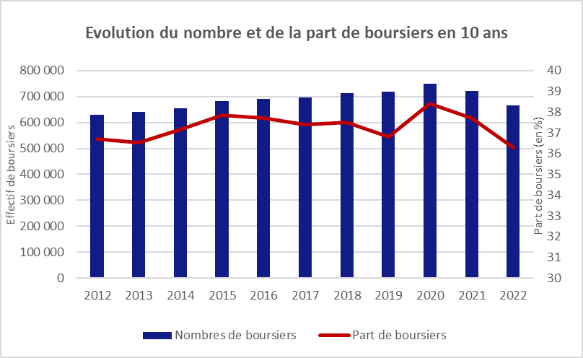

Source : MESR-SIES / Système d’information AGLAE, SISE-Inscrits, BPBAC, Synthèse-SIES
Champ : France (hors Polynésie Française et Nouvelle Calédonie)

Graphique 2
Graphique 2 - Evolution de la part de boursiers par filières depuis 2012-2013
Retour au sommaire
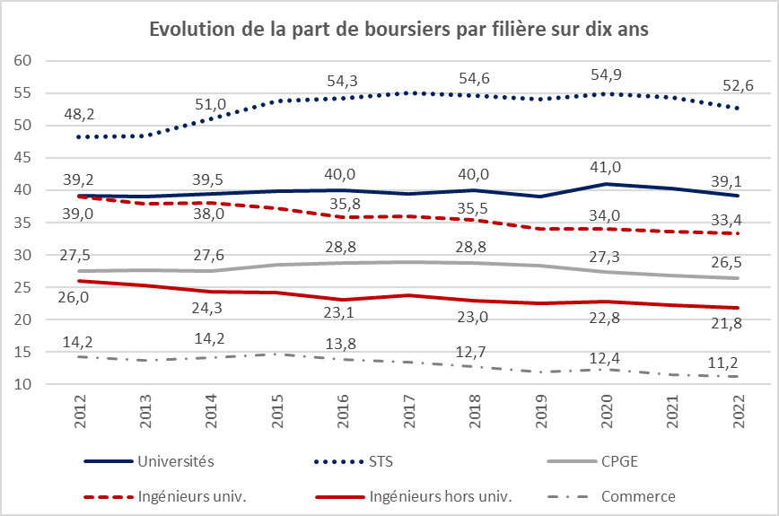

Source : MESR-SIES / Système d’information AGLAE, SISE-Inscrits, BPBAC, Synthèse-SIES
Champ : France (hors Polynésie Française et Nouvelle Calédonie)

Annexe Graphique
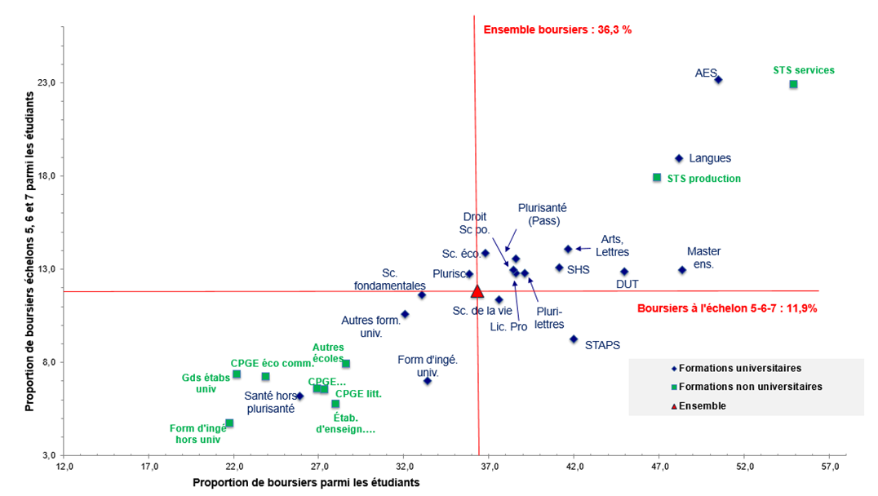
Graphique Annexe- Positionnement des filières de formation et des disciplines selon leurs proportions de boursiers et de boursiers aux échelons les plus élevés
Retour au sommaire
 |  | % de boursiers
 |  | Tous les échelons | Echelons 5 à 7
 | Préparations au DUT | 45.0 | 12.9
 | Licence professionnelle | 38.6 | 12.8
 | Formations d'ingénieurs | 33.4 | 7.0
 | Masters enseignement | 48.4 | 13.0
 | Droit, sciences politiques | 38.4 | 12.9
 | Sciences économiques, gestion (1) | 36.8 | 13.9
 | AES | 50.5 | 23.2
 | Arts, lettres, sciences du langage | 41.7 | 14.1
 | Langues | 48.2 | 19.0
 | Sciences humaines et sociales | 41.1 | 13.1
 | Plurilettres, langues, sciences humaines | 39.1 | 12.8
 | Sciences fondamentales et application | 33.1 | 11.6
 | Sciences de la nature et de la vie | 37.6 | 11.4
 | Plurisciences | 35.9 | 12.8
 | Staps | 42.0 | 9.3
 | Plurisanté | 38.6 | 13.6
 | Médecine, odontologie, pharmacie | 25.9 | 6.2
 | Autres formations universitaire | 32.1 | 10.6
 | CPGE | 26.5 | 6.6
 | dont : économiques et commerciales | 23.9 | 7.2
 | littéraires | 28.0 | 5.8
 | scientifiques | 26.9 | 6.6
 | STS et assimilées | 52.6 | 21.5
 | dont : STS production | 46.9 | 17.9
 | STS services | 55.0 | 22.9
 | Formations d'ingénieurs hors université | 21.8 | 4.8
 | Écoles de commerce | 11.2 | 3.3
 | Grands établissements de type universitaire | 22.2 | 7.4
 | Universités privées | 27.4 | 6.5
 | Autres écoles | 28.6 | 7.9
 | Scolarité à l'étranger (1) | - | -
Lecture : 50,5 % des étudiants en AES ont une BCS. Parmi les étudiants en AES, 23,2 % sont boursiers aux échelons 5, 6 et 7. | Total bourses | 36.3 | 11.9
Source : MESR-SIES / Système d’information AGLAE, extraction 15/03/2023, SISE-Inscrits, SCOLARITE, Synthèse-SIES | ► Champ : France métropolitaine + DROM.
Champ : France (hors Polynésie Française et Nouvelle Calédonie)

